Blatt1
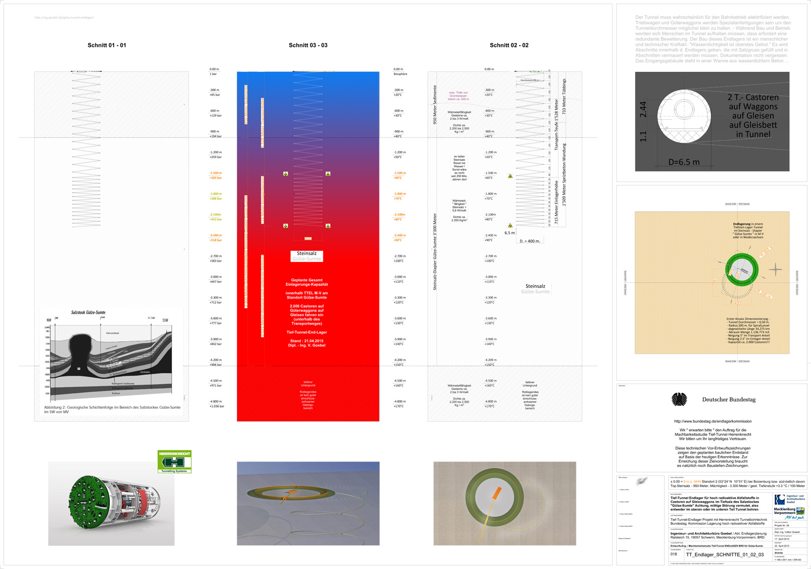

Kalkulation TTEL ENDLAGER bei Gülze-Sumte
M-V / BRD / Stand 02. Dezember 2015 / Ing. V. Goebel / Version 0.1.1
Kapazität : 2.000 Stück Castoren auf flachen Waggons
Einlagerungs-Teufen : von -1.500 Meter bis -2.250 Meter
Basis : Vor-Entwurfs Zeichnungen TTEL der Planung 2015

Kostenart | Menge | Angebot | Faktor | Summe | Bemerkungen | Zng.

Planungsbüro | 1 Jahr 2015 | Ing. Goebel | 200,000 € | 200,000 €
Probebohrungen | 6 Stück | Prof. Dr. Reich | 5,500,000 € | 33,000,000 € | Kernbohrungen -2.750 m | N.N.
Landkauf | 4,0 km2 |  |  | 50,000,000 € | 400 ha | vorh.
Wannenplatz | 0,2 km2 |  |  | 1,500,000 € | innh. Landkauf | vorh.
externe Strassen | 10 km |  |  | 3,000,000 € | neu, ertüchtigen
Stromanschluss | 2 |  |  | 6,000,000 € | 20 kV Mittelsp.
Wasseranschluss | 2 |  |  | 10,000,000 € | 10 bar / DN 200
DB Gleisanschluss | 1 |  |  | 3,000,000 € |  | z.T.
interne Wege | diverse |  |  | 750,000 € |  | vorh.
Tunnelbohrmasch. | 3 Stück | Fa. Herrenknecht | 18,000,000 € | 54,000,000 €
Tunnelvortrieb | 35.000 m. | Fa. Herrenknecht | 20.000 €/m | 700,000,000 € |  | vorh.
Tunnelausbau | 35.000 m. |  | 7.500 €/m | 262,500,000 € |  | vorh.
Bewetterung | 70.000 m. |  | 1500 €/m | 105,000,000 € | redundante Systeme | N.N.
Tube House Office | 1 | Ing. Goebel + FB | 3.500.000 € | 3,500,000 € | on site office habitat | vorh.
Planungsbüros | diverse |  |  | 30,000,000 € | Arch, Ing, Fachplaner
Genehmigungs-Geb. | diverse |  |  | 17,000,000 € | Aufsichtsbehörden
Abfindungen | 20.000 Stk. | Ing. Goebel | 30,000 € | 600,000,000 € | redliche Kompensation
Flache Waggons | 2.000 Stück |  | 50,000 € | 100,000,000 € |  | N.N.
Salzverkäufe | 1,16 Mio. m3 | TTEL | 110 € | -127,600,000 € | Asse BfS / Gorleben DBE
Unvorhersehbares | 25% |  |  | 462,962,500 €
Summe / Stand | Dez. 2015 |  |  | 2,314,812,500 €

http://www.ing-goebel.de/endlager-bau-konsens-brd/ |  |  |  | 2,3 Mrd. EUR

